Источники
 |  |  |  |  | Форма 0503117 с.3
3. Источники финансирования дефицита бюджета

Наименование показателя | Код строки | Код источника финансирования дефицита бюджета по бюджетной классификации | Утвержденные бюджетные назначения | Исполнено | Неисполненные назначения

1 | 2 | 3 | 4 | 5 | 6
Источники финансирования дефицита бюджета - всего | 500 | x | 99,591,962.34 | 45,792,953.36 | 53,799,008.98
в том числе:
источники внутреннего финансирования бюджета | 520 | x | -3,271,507.20 | - | -3,271,507.20
из них:
Бюджетные кредиты из других бюджетов бюджетной системы Российской Федерации | 520 | 000 01 03 00 00 00 0000 000 | -3,271,507.20 | - | -3,271,507.20
Бюджетные кредиты из других бюджетов бюджетной системы Российской Федерации в валюте Российской Федерации | 520 | 000 01 03 01 00 00 0000 000 | -3,271,507.20 | - | -3,271,507.20
Погашение бюджетных кредитов, полученных из других бюджетов бюджетной системы Российской Федерации в валюте Российской Федерации | 520 | 000 01 03 01 00 00 0000 800 | -3,271,507.20 | - | -3,271,507.20
Погашение бюджетами муниципальных округов кредитов из других бюджетов бюджетной системы Российской Федерации в валюте Российской Федерации | 520 | 000 01 03 01 00 14 0000 810 | -3,271,507.20 | - | -3,271,507.20
источники внешнего финансирования | 620 | x | - | - | -
из них:
Изменение остатков средств | 700 | 000 01 05 00 00 00 0000 000 | 102,863,469.54 | 45,792,953.36 | 57,070,516.18
увеличение остатков средств, всего | 710 | 000 01 05 00 00 00 0000 500 | -1,208,690,961.55 | -641,343,234.60 | X
Увеличение остатков средств бюджетов | 710 | 000 01 00 00 00 00 0000 500 | -1,208,690,961.55 | -641,343,234.60 | X
Увеличение прочих остатков средств бюджетов | 710 | 000 01 05 02 00 00 0000 500 | -1,208,690,961.55 | -641,343,234.60 | X
Увеличение прочих остатков денежных средств бюджетов | 710 | 000 01 05 02 01 00 0000 510 | -1,208,690,961.55 | -641,343,234.60 | X
Увеличение прочих остатков денежных средств бюджетов муниципальных округов | 710 | 000 01 05 02 01 14 0000 510 | -1,208,690,961.55 | -641,343,234.60 | X
уменьшение остатков средств, всего | 720 | 000 01 05 00 00 00 0000 600 | 1,311,554,431.09 | 687,136,187.96 | X
Уменьшение остатков средств бюджетов | 720 | 000 01 00 00 00 00 0000 600 | 1,311,554,431.09 | 687,136,187.96 | X
Уменьшение прочих остатков средств бюджетов | 720 | 000 01 05 02 00 00 0000 600 | 1,311,554,431.09 | 687,136,187.96 | X
Уменьшение прочих остатков денежных средств бюджетов | 720 | 000 01 05 02 01 00 0000 610 | 1,311,554,431.09 | 687,136,187.96 | X
Уменьшение прочих остатков денежных средств бюджетов муниципальных округов | 720 | 000 01 05 02 01 14 0000 610 | 1,311,554,431.09 | 687,136,187.96 | X


Руководитель
 | (подпись) |  | (расшифровка подписи)

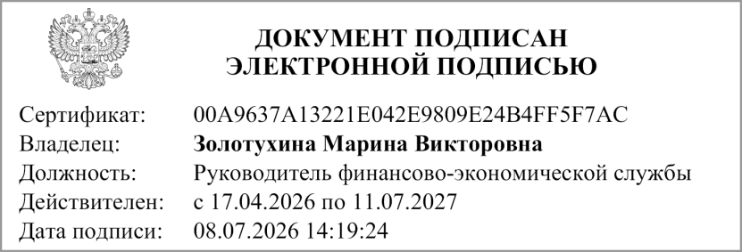
Руководитель финансово- экономической службы
 | (подпись) |  | (расшифровка подписи)


Главный бухгалтер
 | (подпись) |  | (расшифровка подписи)

" " ________________ 20 г.

Документ подписан электронной подписью. Дата представления 08.07.2026 Руководитель финансово-экономической службы(Золотухина Марина Викторовна, Сертификат: 00A9637A13221E042E9809E24B4FF5F7AC, Действителен: с 17.04.2026 по 11.07.2027), Главный бухгалтер(Пляскина Елена Николаевна, Сертификат: 2FD4551B80CD74B9D9D213839CDFBD81, Действителен: с 16.04.2026 по 10.07.2027), Руководитель(Погорелая Любовь Александровна, Сертификат: 0081018B29443D2384EDFB59EC9959AFF8, Действителен: с 16.04.2026 по 10.07.2027)

